Pregunta 2
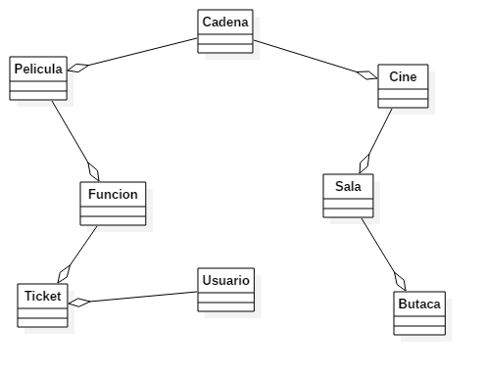

Pregunta 3
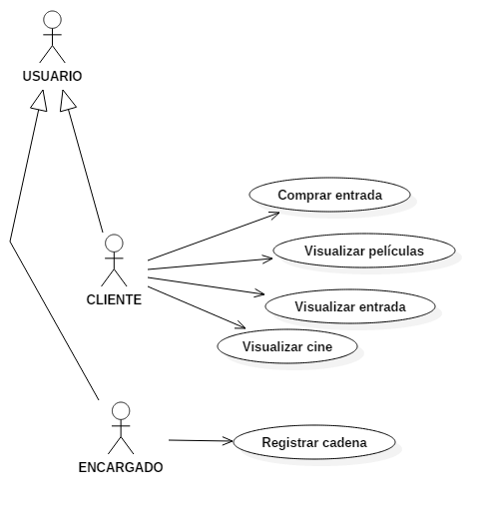
Caso de Uso | Comprar entrada
Actores | Cliente
Precondición | Debe haber ingresado a la plataforma y haber escogido un cine y una película.
Flujo Básico | El usuario selecciona una función. La plataforma le muestra las butacas disponibles de la función. El usuario selecciona la o las butacas. La plataforma le muestra el total a pagar. El usuario selecciona la opción de pagar. La plataforma le muestra los medios de pago disponibles. El usuario selecciona un método de pago. El usuario ingresa los datos solicitados. La plataforma le muestra la confirmación del pago. El usuario selecciona pagar. La plataforma le muestra al usuario los detalles la entrada comprada
Poscondición | El usuario compra una entrada.

Caso de Uso | Visualizar película
Actores | Cliente
Precondición | Debe haber ingresado a la plataforma.
Flujo Básico | El usuario selecciona la opción "Películas" en el menú. La plataforma le muestra al usuario las películas en cartelera. El usuario selecciona una película. La plataforma le muestra al usuario el detalle de la película (Nombre, valoración, sinopsis y funciones por cine)
Poscondición | El usuario visualiza una película.

Caso de Uso | Visualizar entrada
Actores | Cliente
Precondición | Debe haber ingresado a la plataforma y haber comprado una entrada.
Flujo Básico | El usuario selecciona la opción "Mis entradas" en el menú. La plataforma le muestra al usuario sus entradas compradas. El usuario selecciona una entrada comprada. La plataforma le muesta al usuario el detalle de la entrada (Código, nombre de la película, butaca, función, cine y sala).
Poscondición | El usuario visualiza una entrada

Caso de Uso | Visualizar cine
Actores | Cliente
Precondición | Debe haber ingresado a la plataforma.
Flujo Básico | El usuario selecciona la opción "Cines" en el menú. La plataforma le muestra al usuario los cines existentes. El usuario selecciona un cine. La plataforma le muestra al usuario la información del cine (Películas, precio de entrada, valoración, ubicación y franquicia).
Poscondición | El usuario visualiza un cine.

Caso de Uso | Registrar cadena
Actores | Encargado
Precondición | Debe haber ingresado a la plataforma con perfil de encargado
Flujo Básico | El encargado selecciona la opción "Configuración". La plataforma le muestra al encargado las opciones de configuración. El encargado selecciona la opción "Agregar cadena de cine". La plataforma le muestra al encargado el formulario de nueva cadena de cine. El encargado ingresa los datos de la nueva cadena de cine (Razón social, número de ruc, dirección, el nombre y el correo de la persona responsable). El encargado selecciona finalizar registro. La plataforma le muestra al usuario el resumen de la cadena de cine agregada. El usuario selecciona "Confirmar". La plataforma le muestra al encargado las opciones de configuración. El encargado selecciona la opción "Agregar cine". La plataforma le muestra al encargado el formulario de nuevo cine. El encargado ingresa los datos del nuevo cine (Dirección, distrito en el que se encuentran, nombre del centro de comercial en el que se encuentran y la cantidad de salas). El encargado selecciona finalizar registro. La plataforma le muestra al usuario el resumen del cine agregado. El usuario selecciona "Confirmar". La plataforma le muestra al encargado las opciones de configuración.
Poscondición | Una nueva cadena de cine es agregada.

Pregunta 4
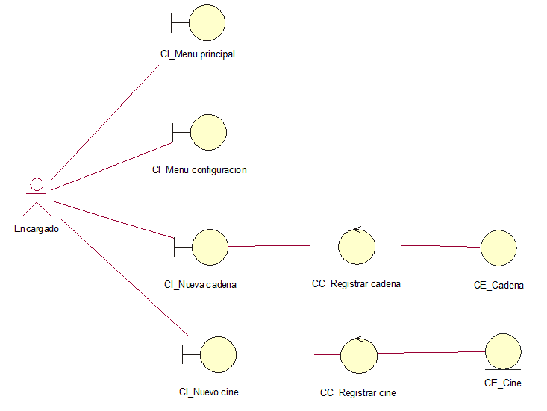
Comprar entrada
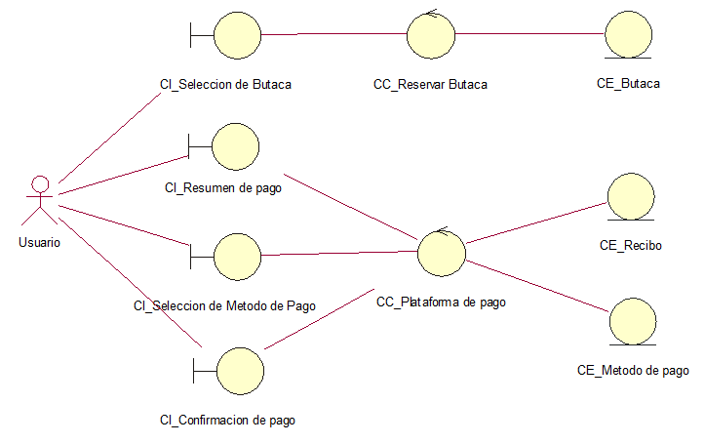

Visualizar pelicula
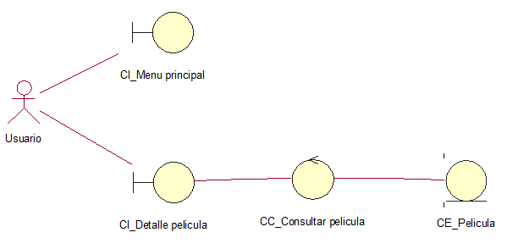

Visualizar entrada
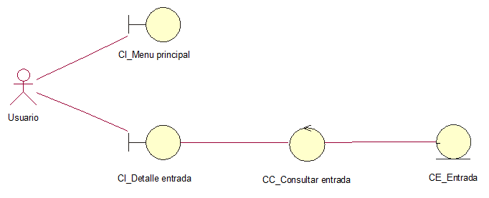

Visualizar cine
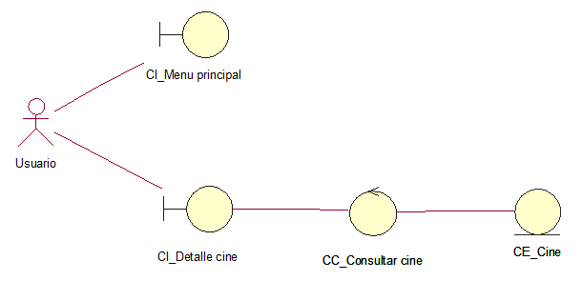

Registrar cadena

